御見積依頼書
スマートコンテナ イベント輸送サービス
御見積依頼書

 | イベント名 |  | コミックマーケット96 |  |  | To: | ＳＧムービング株式会社
 |  |  |  |  |  |  | コミックマーケット係
 | 会期 |  | 2019年8月9～12日 |  |  |  | 電話 03-5534-1080
 |  |  |  |  |  |  | FAX 03-5857-2464
 | 会場 |  | 東京ビッグサイト |  |  |  | e-mail callcenter-kyouyuu@sagawa-exp.co.jp

 | 基 本 情 報 | 御見積ご依頼日

 |  | 出展社名

 |  | ホール
 |  | ※西４－A など、西館・青海会場のどちらになるのか「館名」もご記入ください。
 |  | 小間番号
 |  | ※出展番号・ブース名をご記載ください。
 |  | 郵便番号

 |  | 都道府県

 |  | 市区町村

 |  | 番地・建物名

 |  | 電話番号

 |  | メールアドレス

 |  | お申込者 |  | 姓 |  | 名

 |  | 当日の担当者名 |  |  | ※ 当日、会場で荷受をされる方のお名前
 |  |  |  | 姓 |  | 名

 |  | 当日の担当者携帯番号 |  |  | ※ 搬入、搬出の際に、現地で連絡が取れる番号をご入力ください。

 |  | 往復選択 |  |  | 搬入のみ（お客様→会場）
 |  |  |  |  | 搬出のみ（会場→お客様）
 |  |  |  |  | 搬入、搬出

 | 搬 入（往路） | 集荷先名

 |  | 郵便番号

 |  | 都道府県
 |  | ※郡部・離島・一部地域では、お荷物のお取扱ができかねることがございます。予めご了承ください。
 |  | 市区町村

 |  | 番地・建物名・EV有無 |  |  |  |  |  |  | EV 有 ・ 無
 |  | ※階段を使用する搬出入は、追加料金が発生致します。
 |  | 電話番号

 |  | 集荷希望日
 |  | ※東京23区8月6日、23区以外はご相談下さい。

 |  | 集荷時間帯 |  |  | 指定なし |  |  | ※時間帯指定は、指定料金が発生します。
 |  |  |  |  | 午前（９：００～１３：００） |  |  | ※時間指定は、貸切便対応になります。
 |  |  |  |  | 午後（１３：００～１７：００） |  |  | ※一部時間指定を承れない地域がございます。

 |  | 引渡し日時 |  | 2019年8月8日（金）14：00－16：00 |  |  | ※ブースまで順にお運びしていきます。

カーゴ１台でこれくらい載せられます。
 |  | 貨物数量
 |  |  | 荷物内容 |  | サイズ | 個数
 |  | 例 | ダンボール |  | W43*D32*H31ｃｍ | 20 | 個

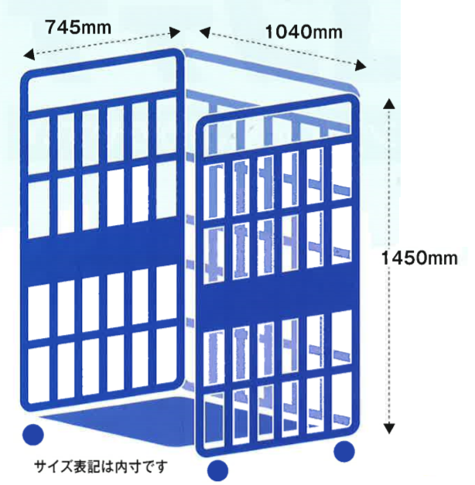
 |  |  |  |  |  |  | 個
 |  |  |  |  |  |  | 個
 |  |  |  |  |  |  | 個
 |  |  |  |  |  |  | 個
 |  |  |  |  |  |  | 個
 |  |  |  |  |  |  | 個
 |  |  |  |  |  |  | 個
 |  |  |  |  |  |  | 個
 |  |  |  |  |  |  | 個
 |  |  |  |  |  |  | 個
 |  |  | ※記入欄が足りない場合は、上記内容を別用紙記入でもかまいません。
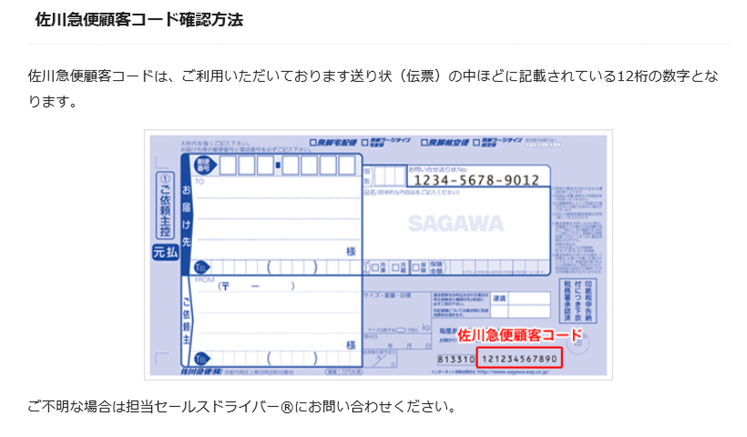
 |  | 支払い方法
 |  |  | 1.お荷物お預かり時の現金支払い
 |  |  | 2.作業日前の事前振込み
 |  |  | 3.佐川急便顧客コードによる請求書払い

 |  |  |  | 佐川急便顧客コード（3.請求書払い選択の場合）

 | 搬 出（復路） | お届け先名

 |  | 郵便番号

 |  | 都道府県
 |  | ※郡部・離島・一部地域では、お荷物のお取扱ができかねることがございます。予めご了承ください。
 |  | 市区町村

 |  | 番地・建物名・EV有無 |  |  |  |  |  |  | EV 有 ・ 無

 |  | お届け先電話番号

 |  | お届け希望日
 |  | ※地域により、お届けまでの日数が異なります。2019年8月19日以降でご相談ください。
 |  | お届け時間帯 |  |  | 指定なし |  |  | ※時間帯指定は、指定料金が発生します。
 |  |  |  |  | 午前（９：００～１３：００） |  |  | ※時間指定は、貸切便対応になります。
 |  |  |  |  | 午後（１３：００～１７：００） |  |  | ※一部時間指定を承れない地域がございます。

カーゴ１台でこれくらい載せられます。
 |  | 貨物数量
 |  |  | 荷物内容 |  | サイズ | 個数
 |  | 例 | ダンボール |  | W43*D32*H31ｃｍ | 20 | 個

 |  |  |  |  |  |  | 個
 |  |  |  |  |  |  | 個
 |  |  |  |  |  |  | 個
 |  |  |  |  |  |  | 個
 |  |  |  |  |  |  | 個
 |  |  |  |  |  |  | 個
 |  |  |  |  |  |  | 個
 |  |  |  |  |  |  | 個
 |  |  |  |  |  |  | 個
 |  |  |  |  |  |  | 個
 |  |  | ※記入欄が足りない場合は、上記内容を別用紙記入でもかまいません。
 |  |  | ※2019年8月12日（月）16：00－18：00の間に、ブースに引き取りに伺います。

 |  | 支払い方法
 |  |  | 1.お荷物お預かり時の現金支払い
 |  |  | 2.作業日前の事前振込み
 |  |  | 3.佐川急便顧客コードによる請求書払い

 |  |  |  | 佐川急便顧客コード（3.請求書払い選択の場合）

 |  | 備考

 |  | ※ご質問事項や、貨物に関する注意事項などございましたら、ご記入ください。

